Resumen
 |  | Reporte de Estadísticas
 |  | Fuente de datos:: Dirección De Impuestos Y Aduana De Colombia DIAN.

País | Colombia | Filtros |  |  | Columnas
Tipo de intercambio | EXPORTACIÓN | |Capitulo Del Arancel: 18-Cacao y sus preparaciones |  |  | |Precio Unitario FOB (USD) Peso Neto|Precio Unitario FOB (USD) Peso Bruto|Valor FOB (USD)|País de Destino|Descripción de la partida arancelaria|Año|Razón social actual Exportador|Valor FOB (COP)|Peso en kilos brutos|Peso en kilos netos|Valor Flete|Valor otros|Valor seguro|Valor Agregado Nacional (VAN)|Vía de transporte|Unidad comercial|Cantidad(es)|NIT del exportador|Mes|Forma de pago|Departamento Origen|Continente Destino|Moneda de negociación|Aduana De Embarque|Lugar de salida|Dia|Precio Unitario FOB (USD) Cantidad
Rango: | 2021/01/01 a 2021/12/01

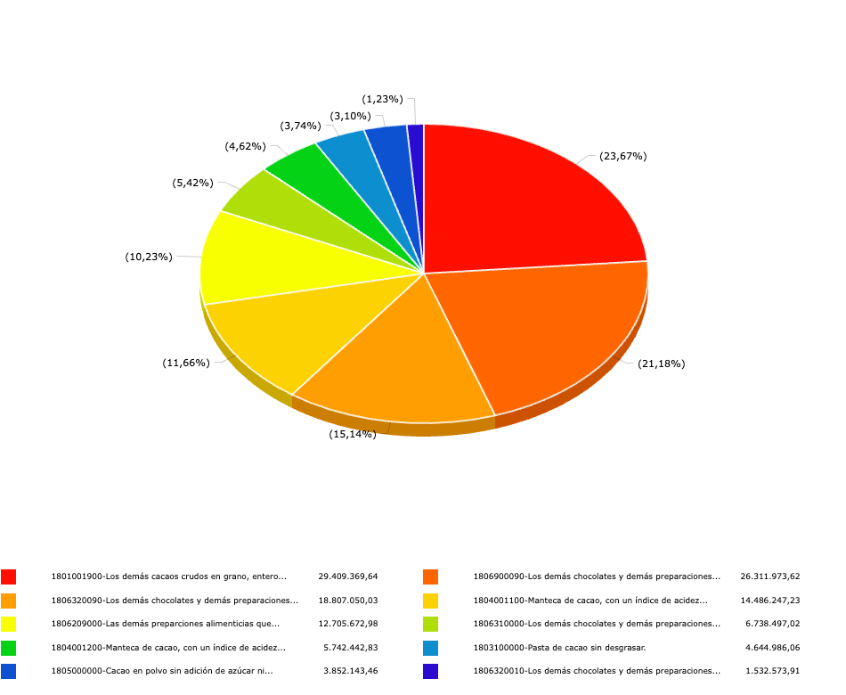
Variable eje X | Código Partida |  | Variable eje Y | Valor FOB (USD)

